Input
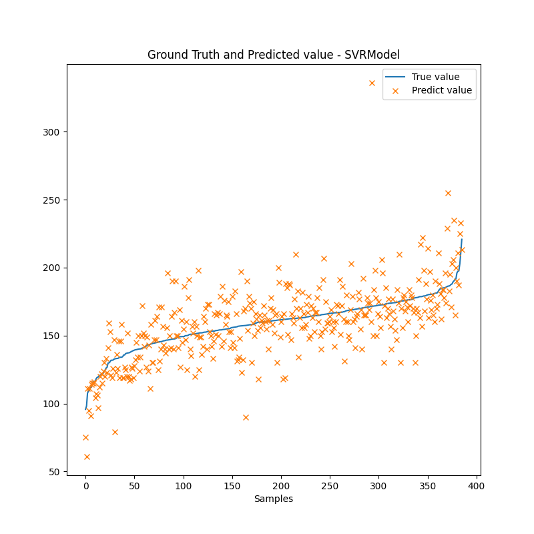
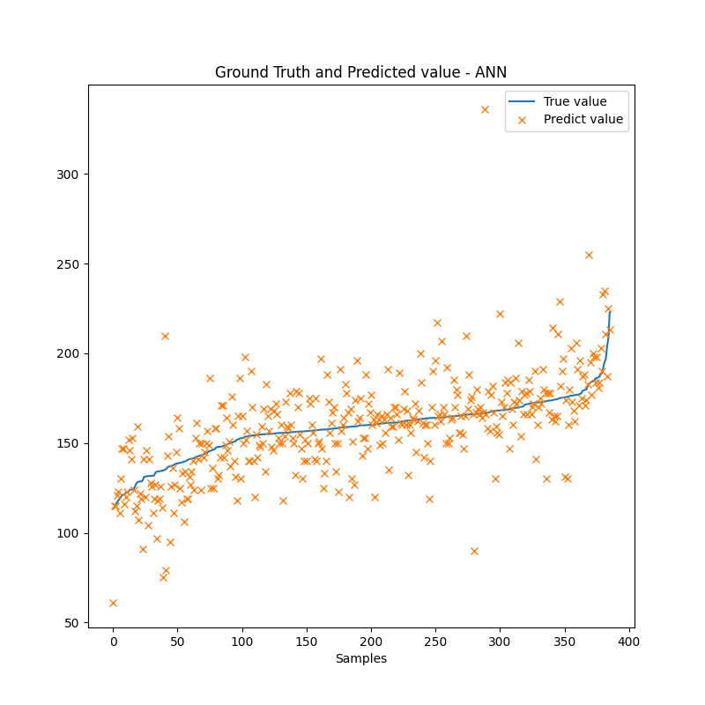
Output: Độ kiềm.
Input:
Thông số cố định: season, loại ao, công nghệ, giống, ngày thả, diện tích ao, tuổi tôm
Thông số dễ đo: Nhiệt độ, pH, Độ mặn, TDS, Độ đục, DO, mực nước, độ trong
Thông số phòng thí nghiệp: không dùng
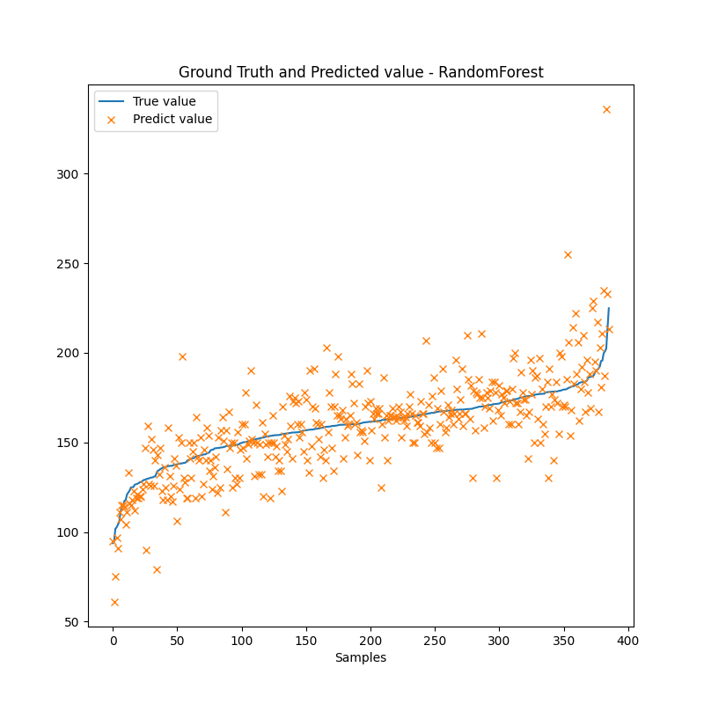

 |  |  | MRSE | MEA | MAPE | R2
Random Forest Regressor | With the best hyperparameters after tuning |  | 17.929 | 12.666 | 8.207% | 0.558
SVRRegresor | kernel: RBF (Radial Basis Function) |  | 19.971 | 14.235 | 9.209% | 0.489

ANN |  | Number of neurons
 | 1 hidden layer | 10 | 21.318 | 14.880 | 9.795% | 0.418
 |  | 30 | 20.841 | 14.437 | 9.524% | 0.444
 | 2 hidden layers | 30 15 | 20.417 | 13.846 | 9.078% | 0.466
 |  | 16 8 | 20.594 | 14.175 | 9.367% | 0.457
 | 3 hidden layers | 32 16 8 | 20.689 | 14.047 | 9.243% | 0.452
 |  | 15 10 5 | 21.737 | 14.939 | 9.763% | 0.395

Loại tds DO độ đục
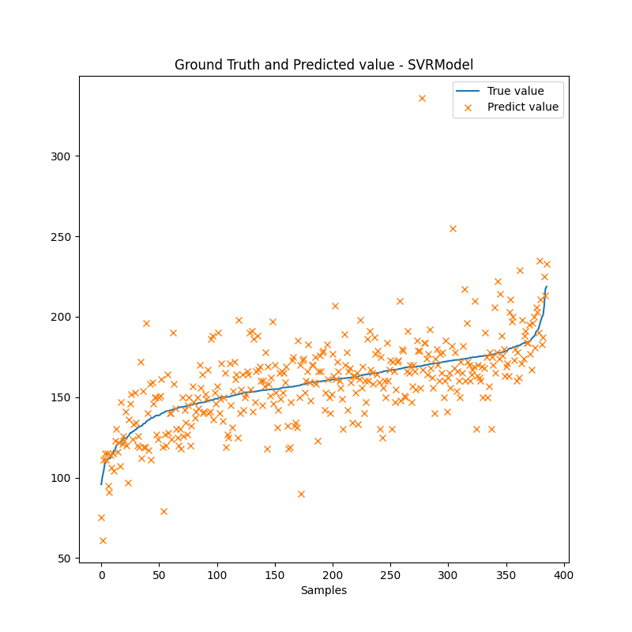
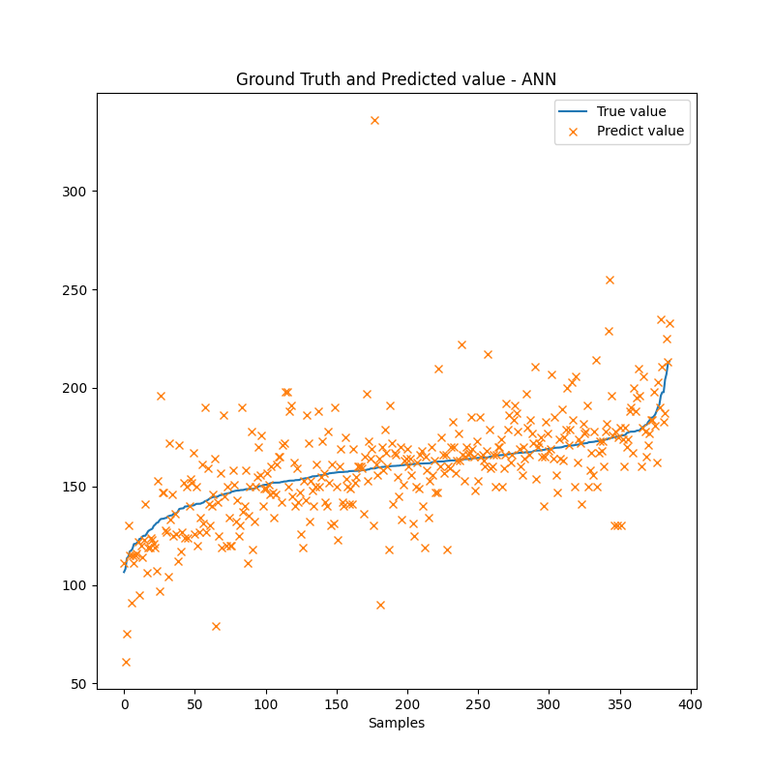
Output: Độ kiềm.
Input:
Thông số cố định: season, loại ao, công nghệ, giống, ngày thả, diện tích ao, tuổi tôm
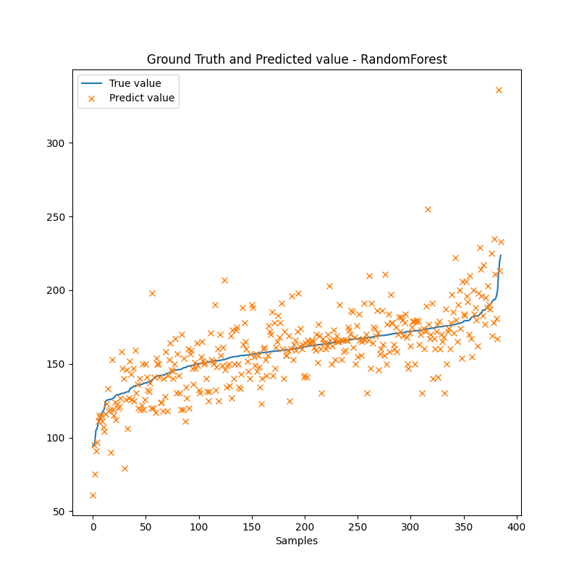
Thông số dễ đo: Nhiệt độ, pH, Độ mặn, mực nước, độ trong
Thông số phòng thí nghiệp: không dùng

 |  |  | MRSE | MEA | MAPE | R2
Random Forest Regressor | With the best hyperparameters after tuning |  | 18.119 | 12.837 | 8.312% | 0.579
SVRRegresor | kernel: RBF (Radial Basis Function) |  | 20.444 | 15.542 | 9.448% | 0.465

ANN |  | Number of neurons
 | 1 hidden layer | 10 | 21.826 | 15.212 | 10.076% | 0.390
 |  | 30 | 21.566 | 15.080 | 9.984% | 0.404
 | 2 hidden layers | 30 15 | 21.158 | 14.338 | 9.438% | 0.426
 |  | 16 8 | 21.632 | 14.966 | 9.912% | 0.401
 | 3 hidden layers | 32 16 8 | 20.826 | 14.310 | 9.341% | 0.444
 |  | 15 10 5 | 21.754 | 15.237 | 9.972% | 0.394

bỏ bớt cố định
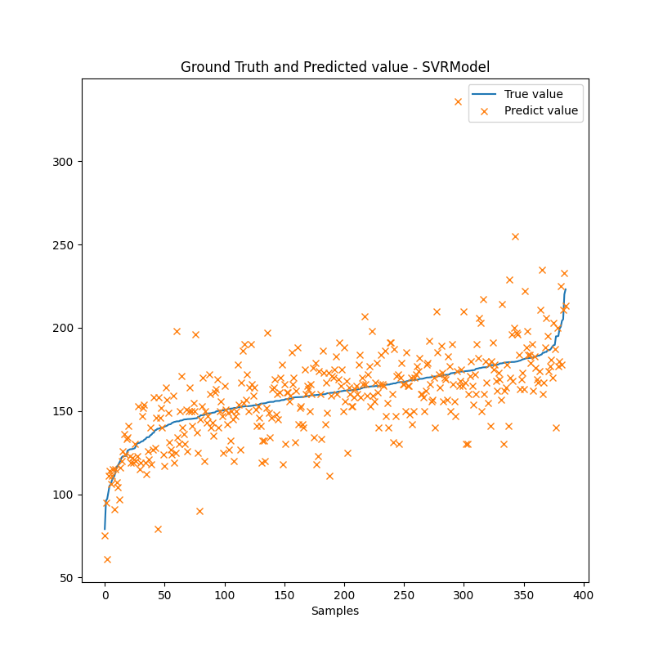

Output: Độ kiềm.
Input:
Thông số cố định: ngày thả, diện tích ao, tuổi tôm
Thông số dễ đo: Nhiệt độ, pH, Độ mặn, mực nước, độ trong
Thông số phòng thí nghiệp: không dùng



 |  |  | MRSE | MEA | MAPE | R2
Random Forest Regressor | With the best hyperparameters after tuning |  | 19.337 | 13.404 | 8.642% | 0.521
SVRRegresor | kernel: RBF (Radial Basis Function) |  | 20.259 | 14.428 | 9.378% | 0.474

ANN |  | Number of neurons
 | 1 hidden layer | 10 | 23.289 | 16.986 | 11.199% | 0.305
 |  | 30 | 23.168 | 16.654 | 11.030% | 0.321
 | 2 hidden layers | 30 15 | 21.568 | 14.841 | 9.701% | 0.404
 |  | 16 8 | 22.262 | 15.667 | 10.377% | 0.365
 | 3 hidden layers | 32 16 8 | 22.288 | 15.440 | 10.211% | 0.364
 |  | 15 10 5 | 22.626 | 16.019 | 10.712% | 0.344

dự đoán ngày tiếp theo
Output: Độ kiềm ngày tiếp theo
Input:
Độ kiềm hôm nay

Thông số cố định: ngày thả, diện tích ao, tuổi tôm
Thông số dễ đo: Nhiệt độ, pH, Độ mặn, mực nước, độ trong
Thông số phòng thí nghiệp: không dùng

 | |zscore|<3
 |  |  |  | MRSE | MEA | MAPE | R2
 | Random Forest Regressor | With the best hyperparameters after tuning |  | 21.107 | 13.234 | 8.529% | 0.486
 | SVRRegresor | kernel: RBF (Radial Basis Function) |  | 21.572 | 13.741 | 8.827% | 0.463

 | ANN |  | Number of neurons
 |  | 1 hidden layer | 10 | 21.96 | 13.930 | 8.861% | 0.444
 |  |  | 30 | 21.474 | 13.757 | 8.756% | 0.468
 |  | 2 hidden layers | 30 15 | 21.713 | 13.868 | 8.845% | 0.456
 |  |  | 16 8 | 21.854 | 13.724 | 8.662% | 0.449
 |  | 3 hidden layers | 32 16 8 | 21.615 | 13.905 | 9.029% | 0.461

 |  |  | 15 10 5 | 21.906 | 13.982 | 8.950% | 0.446
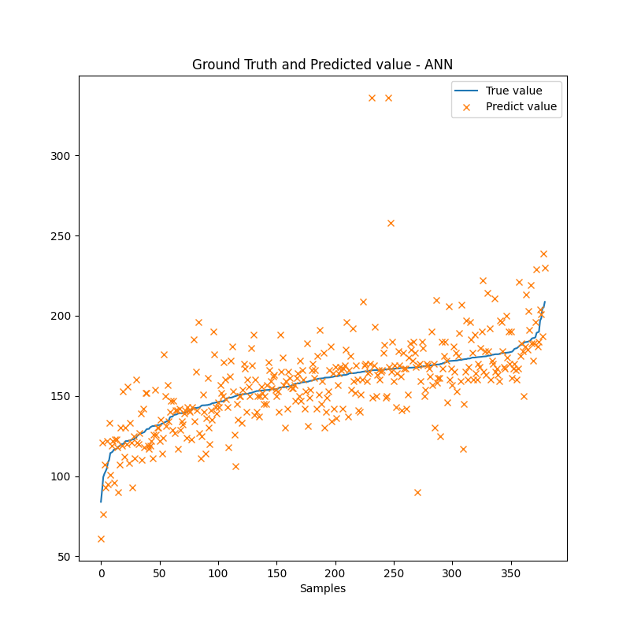

 | |zscore|<2
 |  |  |  | MRSE | MEA | MAPE | R2
 | Random Forest Regressor | With the best hyperparameters after tuning |  | 21.107 | 13.234 | 8.529% | 0.486
 | SVRRegresor | kernel: RBF (Radial Basis Function) |  | 21.572 | 13.741 | 8.827% | 0.463

 | ANN |  | Number of neurons
 |  | 1 hidden layer | 10
 |  |  | 30
 |  | 2 hidden layers | 30 15
 |  |  | 16 8
 |  | 3 hidden layers | 32 16 8
 |  |  | 15 10 5 | 22.078 | 14.441 | 9.366% | 0.438

 | |zscore|<1
 |  |  |  | MRSE | MEA | MAPE | R2
 | Random Forest Regressor | With the best hyperparameters after tuning |  | 21.107 | 13.234 | 8.529% | 0.486
 | SVRRegresor | kernel: RBF (Radial Basis Function) |  | 21.572 | 13.741 | 8.827% | 0.463

 | ANN |  | Number of neurons
 |  | 1 hidden layer | 10
 |  |  | 30
 |  | 2 hidden layers | 30 15
 |  |  | 16 8
 |  | 3 hidden layers | 32 16 8
 |  |  | 15 10 5 | 22.068 | 14.32 | 9.281% | 0.438

